Hoja1
Test Case ID | TC-5-1 |  | Requisitos previos | Test Data
Hecho por | Manuel Antoniow |  | Ya tener un usuario registrado para iniciar sesion | User e-mail = pepe@gmail.com
Test Case Titulo | PE-54 Inicio de Sesion
TC Descripción | Como usuario quiero poder iniciar sesión |  |  | User password = 1233
TC Prioridad | Alta
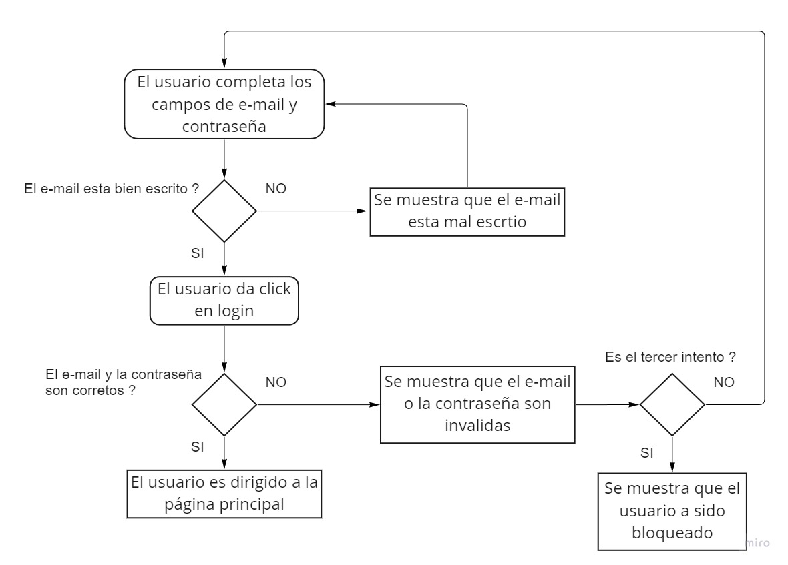
Principal | Paso | Resultado esperado
1 | Navegar hasta la seccion "Already register" | Poder visualizar el formulario para completar e-mail y contraseña
2 | Completar el campo de e-mail sin ningun error | Visualizar que el e-mail esta bien escrito
3 | Completar el campo de contraseña con la contraseña correcta | -
4 | Clikear login | Visualisar mensaje de éxito y ser redirigido a la pagina principal

Test Case ID | TC-5-2 |  | Requisitos previos | Test Data
Hecho por | Manuel Antoniow |  | Ya tener un usuario registrado para iniciar sesion | User e-mail = pepe#gmail
Test Case Titulo | PE-54 Inicio de Sesion error e-mail
TC Descripción | Como usuario quiero poder iniciar sesión |  |  | User password = 1233
TC Prioridad | Alta

Secundario | Paso | Resultado esperado
1 | Navegar hasta la seccion "Already register" | Poder visualizar el formulario para completar e-mail y contraseña
2 | Completar el campo de e-mail con algun error | Visualizar que el e-mail esta mal escrito y hay que modificarlo para continuar

Test Case ID | TC-5-3 |  | Requisitos previos | Test Data
Hecho por | Manuel Antoniow |  | Ya tener un usuario registrado para iniciar sesion | User e-mail = pepe@gmail.com
Test Case Titulo | PE-54 Inicio de Sesion error y reingreso
TC Descripción | Como usuario quiero poder iniciar sesión |  |  | password incorrecta = aaaa
TC Prioridad | Alta |  |  | password = 1234

Secundario | Paso | Resultado esperado
1 | Navegar hasta la seccion "Already register" | Poder visualizar el formulario para completar e-mail y contraseña
2 | Completar el campo de e-mail sin ningun error | Visualizar que el e-mail esta bien escrito
3 | Completar el campo de contraseña con la contraseña incorrecta | -
4 | Clikear login | Visualisar mensaje de error y que no se haya bloqueado al usuario
5 | Completar los campos de e-mail y contraseña de manera correcta | -
6 | Clikear login | Visualisar mensaje de éxito y ser redirigido a la pagina principal

Test Case ID | TC-5-4 |  | Requisitos previos | Test Data
Hecho por | Manuel Antoniow |  | Ya tener un usuario registrado para iniciar sesion | User e-mail = pepe@gmail.com
Test Case Titulo | PE-54 Inicio de Sesion bloqueo
TC Descripción | Como usuario quiero poder iniciar sesión |  |  | password incorrecta = aaaa
TC Prioridad | Alta

Secundario | Paso | Resultado esperado
1 | Navegar hasta la seccion "Already register" | Poder visualizar el formulario para completar e-mail y contraseña
Repetir esatas acciones x3
2 | Completar el campo de e-mail sin ningun error | Visualizar que el e-mail esta bien escrito
3 | Completar el campo de contraseña con la contraseña incorrecta | -
4 | Clikear login | Visualisar mensaje de error
Fin de la repeticion
5 | Clikear login | Visualisar mensaje de error y que se haya bloqueado al usuario

